Chi tiết địa chất
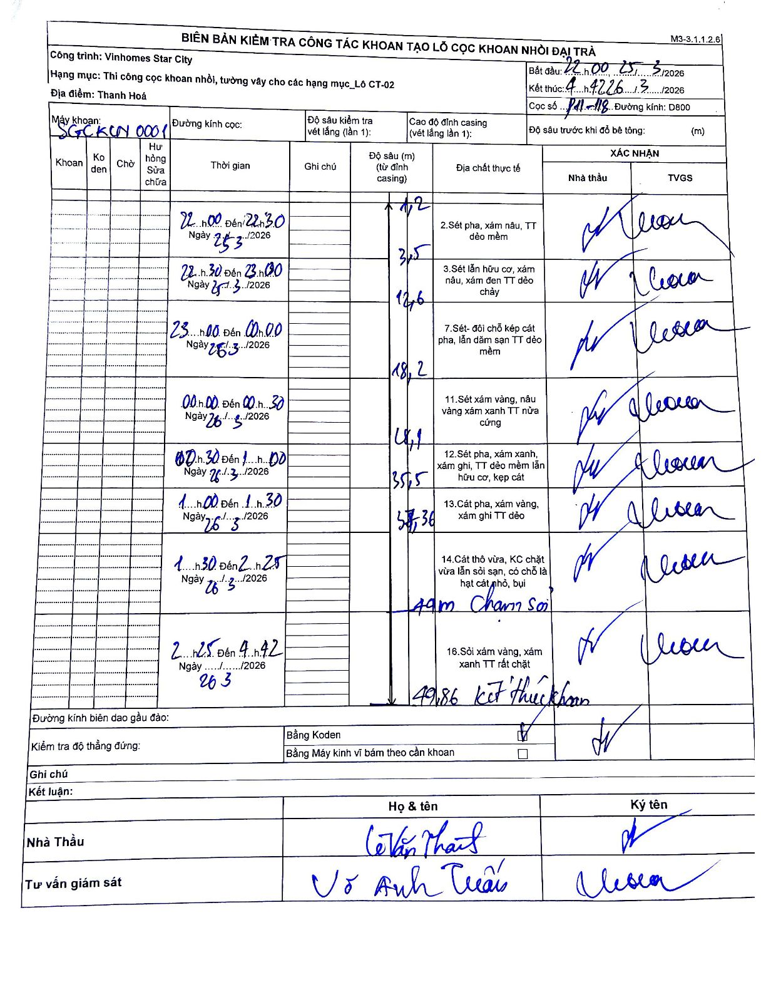
Dự án | Star City Thanh Hóa
Hạng mục | Thi công cọc khoan nhồi, tường vây cho các hạng mục_Lô CT-02
Tên bộ phận | Lô CT-02
Số hiệu cọc | Pd1-118
Tên Máy khoan | SGC-KCN0001
Đường kính | D800
Bắt đầu thi công | 22:00 25/03/2026
Kết thúc thi công | 04:42 26/03/2026

Địa chất TT | Đường kính | Mô tả lớp thiết kế | Từ (h) | Đến (h) | Cao độ từ | Cao độ đến | T.Gian (h) | Dài (m) | V (m/h) | Ghi chú
2 | D800 | Sét pha, xám nâu, TT dẻo mềm | 22:00 25/03/2026 | 22:30 25/03/2026 | -1.2 | -3.5 | 0.5 | 2.3 | 4.6
3 | D800 | Sét lẫn hữu cơ, xám nâu, xám đen TT dẻo chảy | 22:30 25/03/2026 | 23:00 25/03/2026 | -3.5 | -12.6 | 0.5 | 9.1 | 18.2
7 | D800 | Sét- đối chỗ kép cát pha, lẫn dăm sạn TT dẻo mềm | 23:00 25/03/2026 | 00:00 26/03/2026 | -12.6 | -18.2 | 1 | 5.6 | 5.6
11 | D800 | Sét xám vàng, nâu vàng xám xanh TT nửa cứng | 00:00 26/03/2026 | 00:30 26/03/2026 | -18.2 | -28.1 | 0.5 | 9.9 | 19.8
12 | D800 | Sét pha, xám xanh, xám ghi, TT dẻo mềm lẫn hữu cơ, kẹp cát | 00:30 26/03/2026 | 01:00 26/03/2026 | -28.1 | -35.5 | 0.5 | 7.4 | 14.8
13 | D800 | Cát pha, xám vàng, xám ghi TT dẻo | 01:00 26/03/2026 | 01:30 26/03/2026 | -35.5 | -37.6 | 0.5 | 2.1 | 4.2
14 | D800 | Cát thô vừa, KC chặt vừa lẫn sỏi sạn, có chỗ là hạt cát nhỏ, bụi | 01:30 26/03/2026 | 02:25 26/03/2026 | -37.6 | -49 | 0.92 | 11.4 | 12.44 | Chạm sỏi tại 49m
16 | D800 | Sỏi xám vàng, xám xanh TT rất chặt | 02:25 26/03/2026 | 04:42 26/03/2026 | -49 | -49.86 | 2.28 | 0.86 | 0.38 | Kết thúc khoan tại 49.86m

ẢNH BIÊN BẢN GỐC

